Werbeartikel
Werbeartikel Bestellformular
v211110

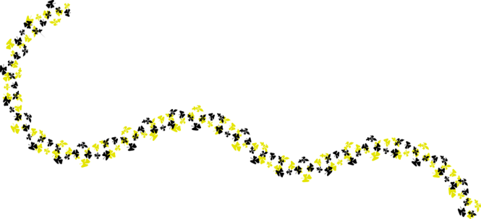
Bitte nur das ausgefüllte Bestellformular als PDF, an sekretariat@pfadi.sh senden, um eine Bestellung zu tätigen. Sobald die Werbeartikel abholbereit sind, wird sich das Sekretariat bei dir melden. Danach kannst du einen Termin abmachen, damit du die Artikel an der Lahnhalde 27 in Schaffhausen abholen kannst.

Besteller |  | Rechnungsadresse
Abteilung: |  | Vor-, Nachname:
Vor-, Nachname: |  | Adresse:
Email: |  | PLZ, Ort:
Tel-Nr.:

Bestellungen
Eine Übersicht mit Bild und Beschreibung findest du in der Artikelübersicht (2. Tabellenblatt).
Artikel |  | Anzahl |  | Preis pro Stk. | Subtotal
Bleistift |  | 0 |  | CHF 0.50 | CHF -
Zeckenkarte |  | 0 |  | CHF 0.70 | CHF -
Zündholz |  | 0 |  | CHF 0.70 | CHF -
Post-It |  | 0 |  | CHF 0.70 | CHF -

Hygienemaske | Gratis! | 0 |  | CHF - | CHF -
Sonnenbrille | Gratis! | 0 |  | CHF - | CHF -
Ballone | Gratis! | 0 |  | CHF - | CHF -
Seifenblasen | Gratis! | 0 |  | CHF - | CHF -
Wasserball | Gratis! | 0 |  | CHF - | CHF -
Tasche | Sonderangebot! | 0 |  | CHF 1.00 | CHF -

 |  |  | Total: |  | CHF -

 |  |  | Mindestbestellwert: |  | CHF 5.00

Artikelübersicht
Artikelübersicht
Standard Werbeartikel
Offizielle Werbeartikel für Schnuppertage oder ähnliche Aktivitäten.
Bleistift | Zeckenkarte
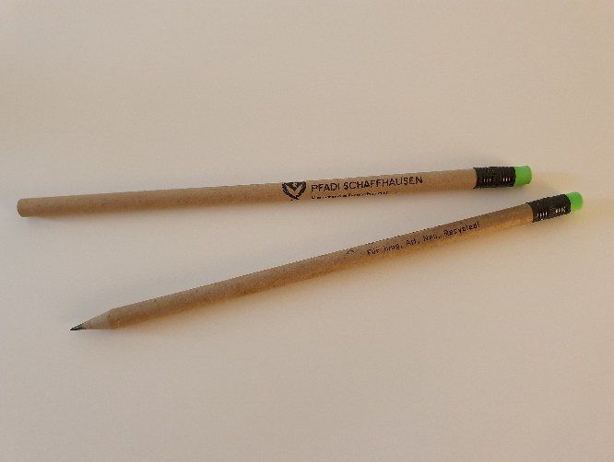 | 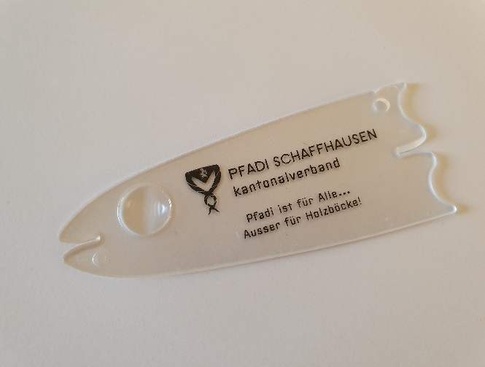

Aus Recyclingpapier mit grünem Radiergummi. | Praktisches, flaches Format. Mit Lupe und zwei Entnahmen.

Zündholz | Post-It
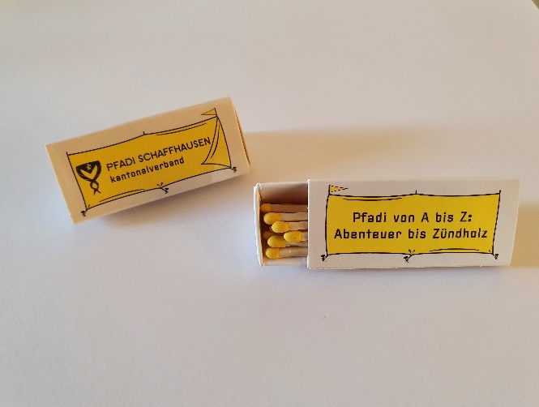 | 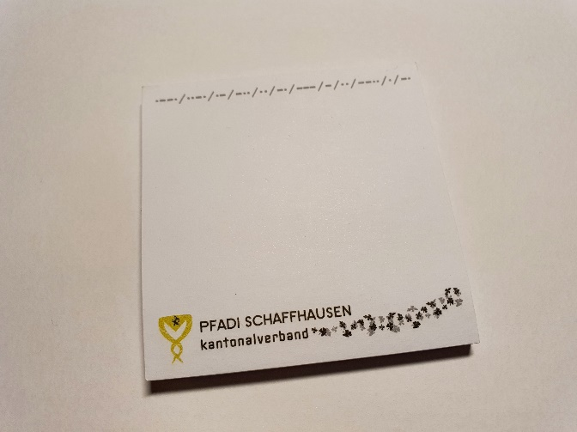

Schachtel in Zeltform mit ca. 18 Zündhölzern mit gelben Zündköpfen. | Selbstklebende Haftnotizen. 50 Blatt.

Restanzen und Sonderangebote
Nur so lange Vorrat.
Hygienemaske | Sonnenbrille
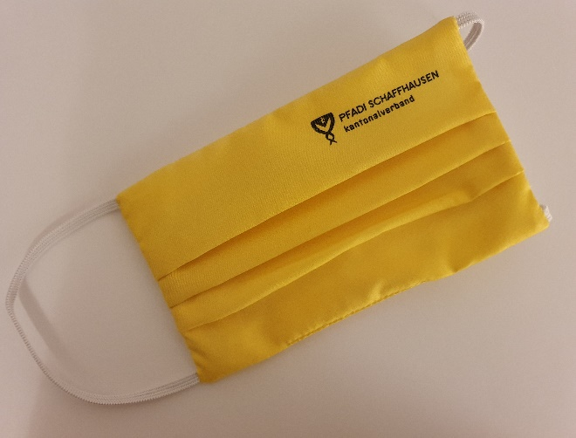

Nur noch wenige vorhanden. | Restbestände der alten Werbeartikel (nur noch wenige vorhanden).

Ballone | Seinfenblasen
 | 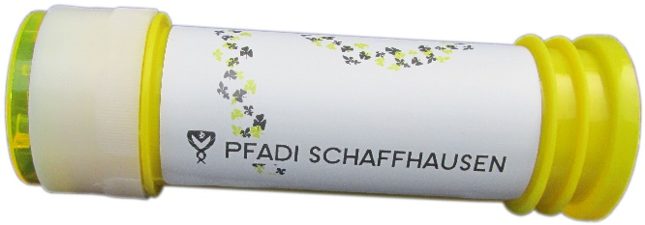

Restbestände der alten Werbeartikel (nur noch wenige vorhanden). | Restbestände der alten Werbeartikel (nur noch wenige vorhanden).

Wasserball | Tasche
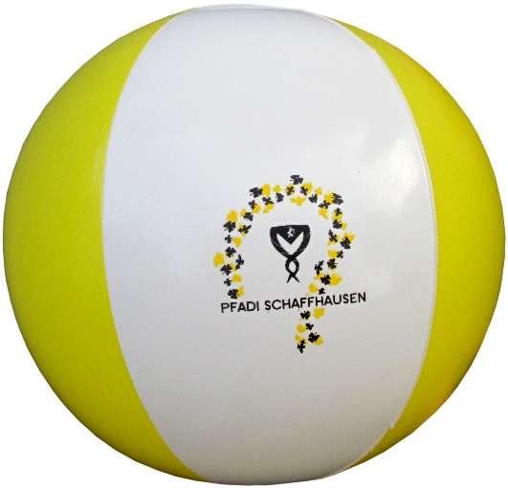 | 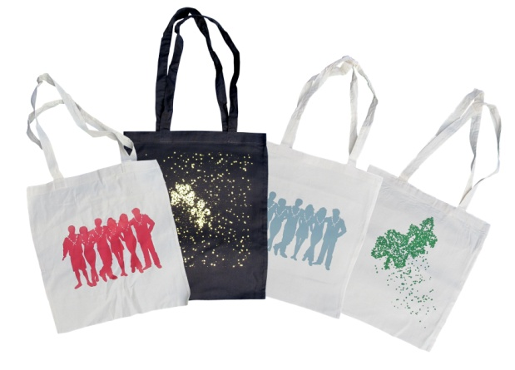

Restbestände der alten Werbeartikel (nur noch wenige vorhanden). | Restbestände der alten Werbeartikel (nur noch wenige vorhanden).

